Накладная-№3
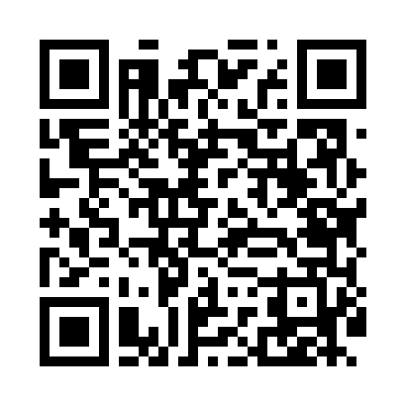
Номер товарно-транспортной накладной: |  |  | Торговый представитель: Kamol aka
Поставщик: Toshkent falcon fly 2 |  |  | Телефон торгового представителя: +998979626299
Дата отгрузки: 16.12.2025 |  |  | Контрагент: """" Klient
Дата консигнации: |  |  | Адрес:
Доставщик: |  |  | Телефон:
Телефон доставщика:
Время заказа: 16.12.2025 10:39:47
№ | Штрих-код | Название товаров (работ,услуг) | Количество | Количество в кейсе | Цена | Сумма
 |  |  | 20 |  |  | 1166000
1 | 6920241167116 | Пластмаст Салатница DB-67-11 | 2 | 2 шт. | 28,000 | 56,000
2 | 6905385390262 | Пластиковая салатница YST120, 23×23 см, XP-39 -26 | 6 | 6 шт. | 58,000 | 348,000
3 | 6905385390279 | Пластиковая салатница YST046, 25×25 см, XP-39 -27 | 6 | 6 шт. | 54,000 | 324,000
4 | 6905385390309 | Пластиковый салатница MX10-10.8 XP-39-30 | 6 | 6 шт. | 73,000 | 438,000
Итого: 1166000

